상품제안서
마이케어 황사방역마스크(KF94)(대형) | 상품코드: S24665

 |  |  |  |  |  |  | 02-713-8555 | www.synergygift.co.kr
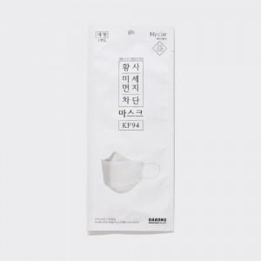 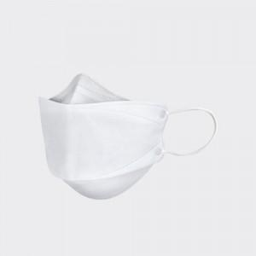 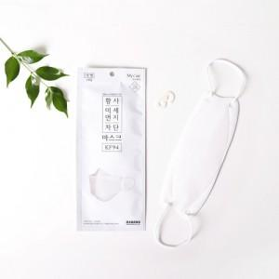

【상세/제작정보】 | <p style="text-align: center; " align="center">300장 단위로 주문 가능합니다</p>

【인쇄/포장옵션】 | 스티커 / 포장불가능

【공급단가】 | 수량 | 900~ | 1,500~ | 3,000~ | 6,000~ | 9,000~
*VAT별도 | 단가 | 200원 | 190원 | 180원 | 170원 | 150원

【상품 URL】 | https://www.synergygift.co.kr:443/src/goods_detail.php?gdno=24665

